상품제안서
PGA 3단70무지완자+190g호텔타올 세트 | 상품코드: F17038

 |  |  |  |  |  |  | 02-412-0044 | www.easy1.co.kr
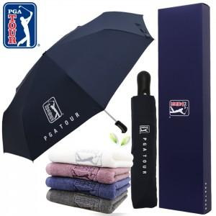

【상세/제작정보】 | * 타올 자수인쇄는 별도문의바랍니다. * 실크인쇄 단가는 우산손잡이 기준입니다.

【인쇄/포장옵션】 | 실크, 자수, 원단인쇄 / 쇼핑백

【공급단가】 | 수량 | 50~ | 100~ | 500~ | 1,000~ | 2,000~
*VAT별도 | 단가 | 22,270원 | 21,450원 | 20,620원 | 19,800원 | 19,300원

【상품 URL】 | http://www.easy1.co.kr/src/goods_detail.php?gdno=17038

